pca引例
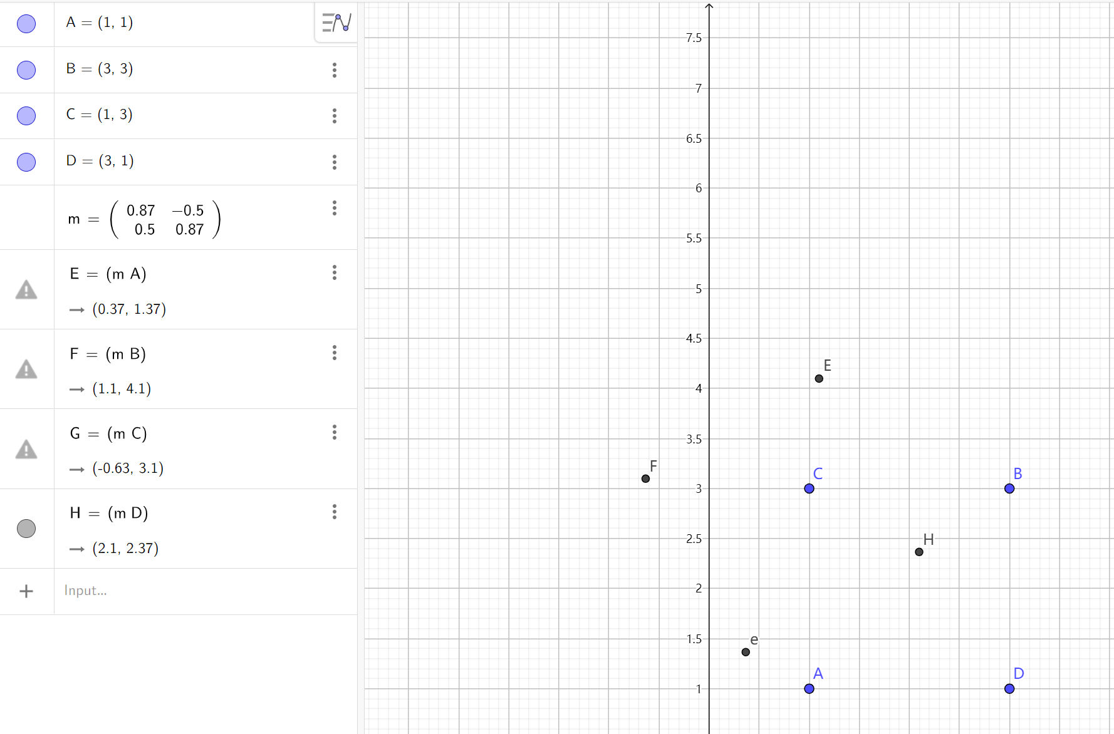
pca引例2 - GeoGebra | ★
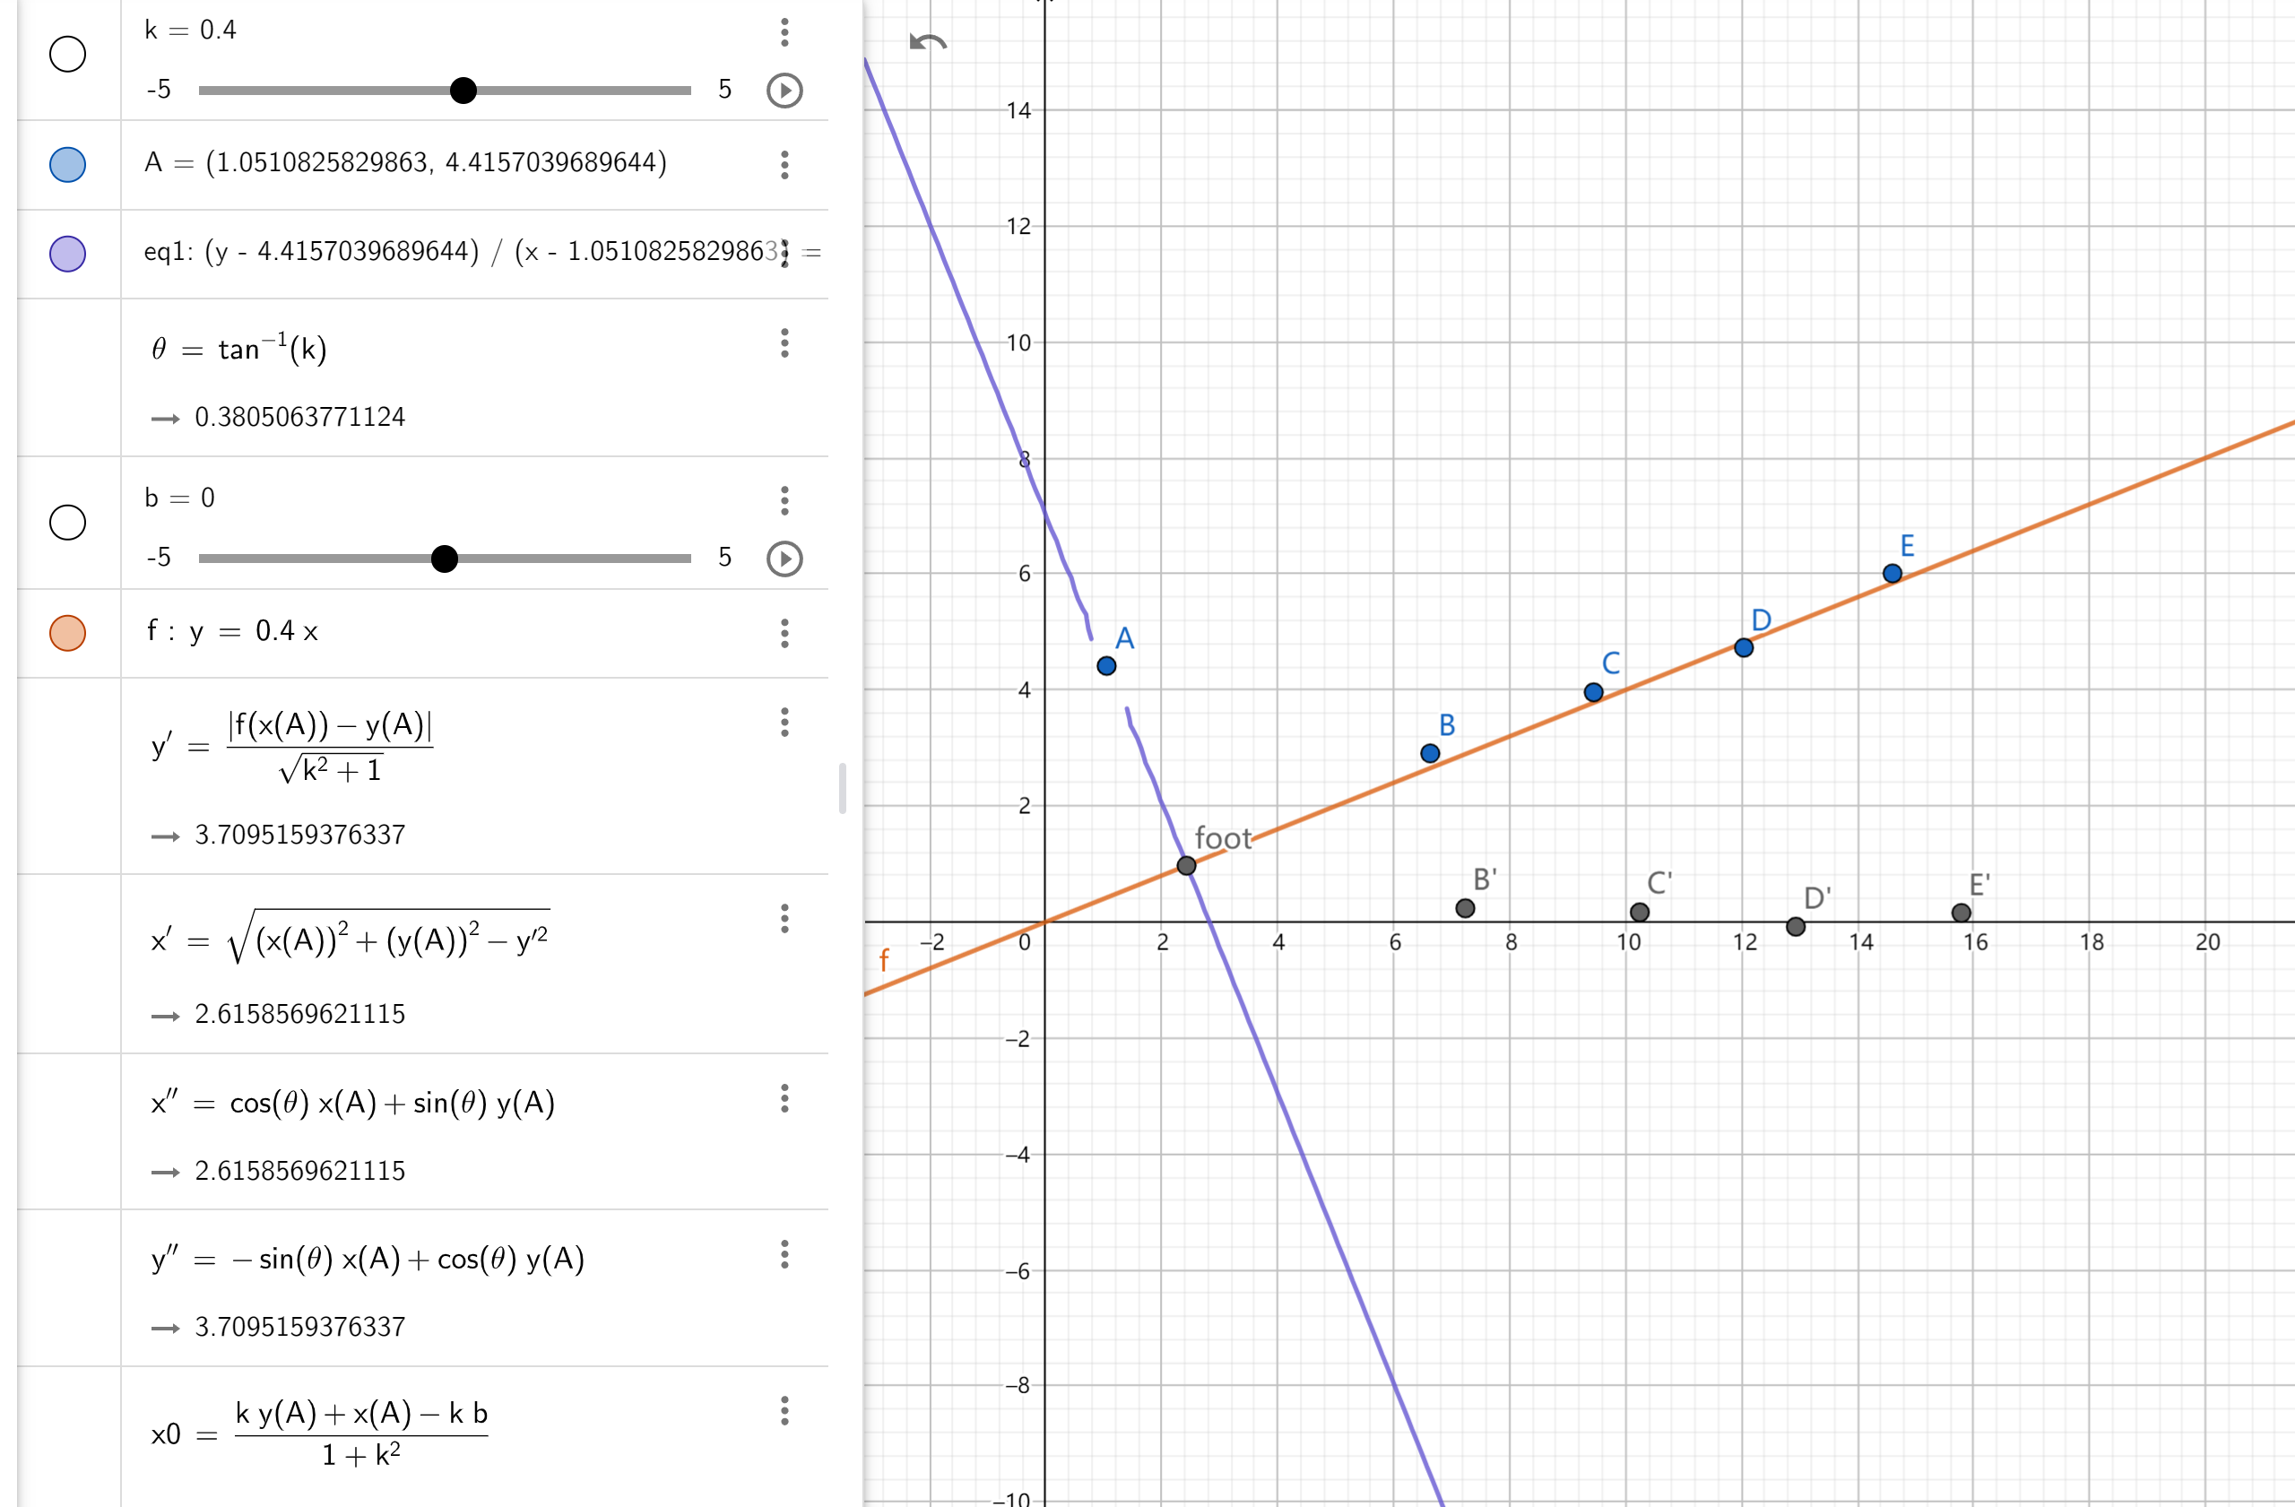

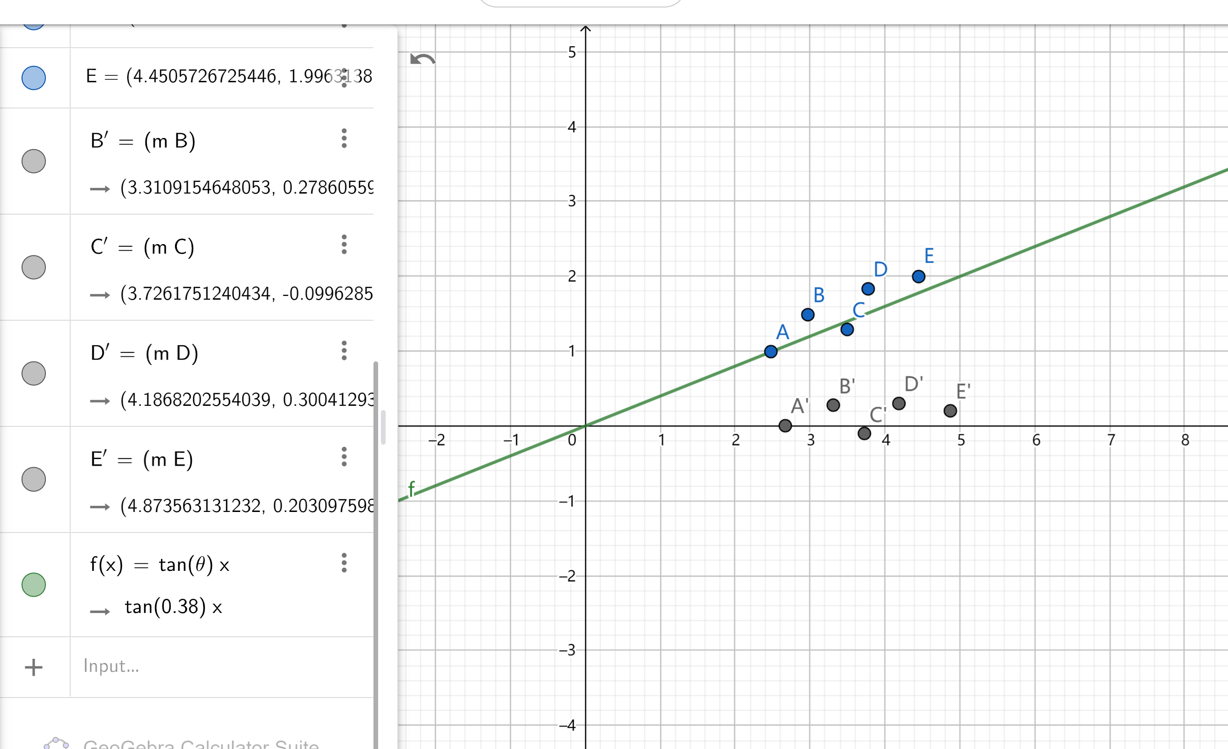

 | CG - 图形学中的基本变换（缩放、平移、旋转、剪切、镜像）[转] - AI备忘录 (aiuai.cn) | ★

二维例子
长度 | 宽度 |  |  | XT |  | -1.7499592537 | -1.5278832062 | -1.0837311114 | -1.0837311114 | -1.0837311114 | -0.86165506398 | -0.86165506398 | -0.63957901656 | -0.41750296915 | -0.41750296915 | -0.41750296915 | -0.19542692173 | 0.02664912569 | 0.24872517311 | 0.24872517311 | 0.47080122053 | 0.47080122053 | 0.47080122053 | 0.47080122053 | 0.69287726794 | 0.91495331536 | 1.3591054102 | 1.3591054102 | 1.5811814576 | 2.0253335525
3 | 2 |  |  | -1.7499592537 | -1.7695869777 | -1.7695869777 | -0.13863123788 | -1.1579785752 | -0.54637017282 | -0.13863123788 | -1.7695869777 | 0.47297716453 | -0.34250070535 | -1.1579785752 | -0.54637017282 | 0.67684663201 | -0.7502396403 | 0.26910769706 | -0.13863123788 | 0.065238229591 | -0.95410910777 | 0.67684663201 | 0.88071609948 | 1.2884550344 | -0.7502396403 | 0.47297716453 | 0.47297716453 | 1.2884550344 | 1.6961939694 | 1.9000634368
4 | 10 |  |  | -1.5278832062 | -0.13863123788 | ★ |  |  |  |  |  | ★
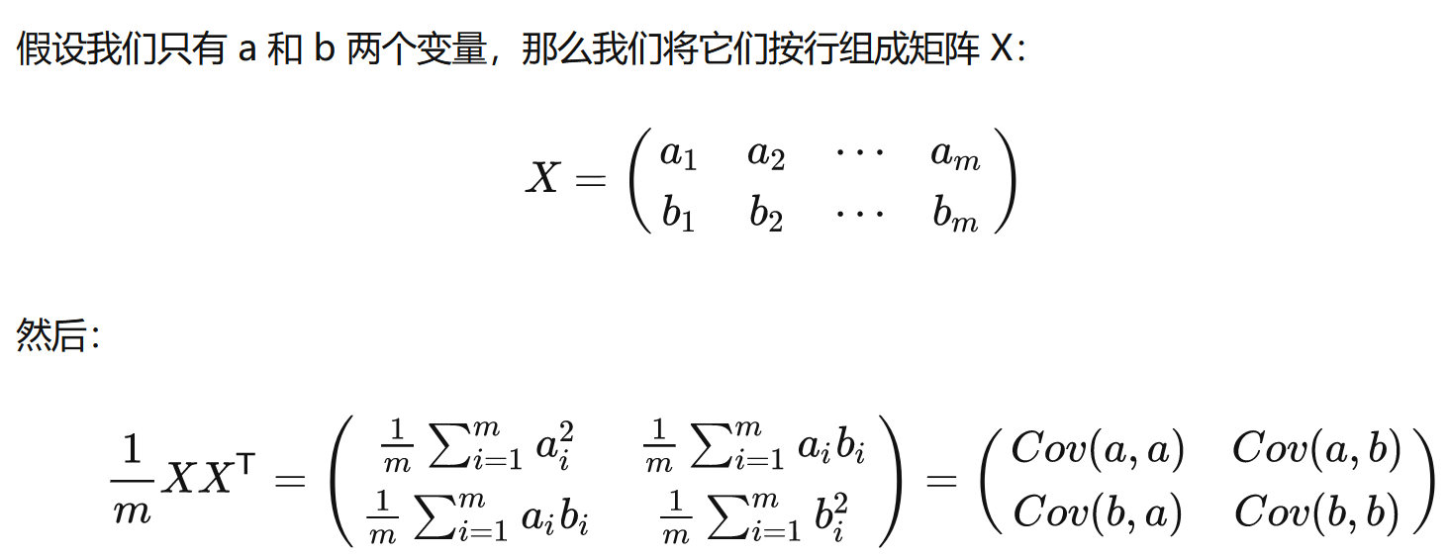
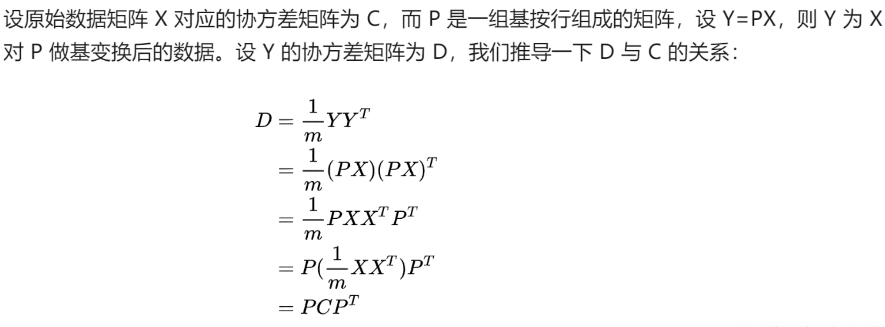
6 | 5 |  |  | -1.0837311114 | -1.1579785752
6 | 8 |  |  | -1.0837311114 | -0.54637017282 |  |  |  |  |  |  |  |  |  |  |  |  |  |  |  | [1]:【机器学习】降维——PCA（非常详细） - 阿泽的文章 - 知乎
6 | 10 |  |  | -1.0837311114 | -0.13863123788 |  |  |  |  |  |  |  |  |  |  |  |  |  |  |  | PCA算法原理:为什么用协方差矩阵以及协方差矩阵的特征值特
7 | 2 |  |  | -0.86165506398 | -1.7695869777 |  |  |  |  |  |  |  |  |  |  |  |  |  |  |  | https://blog.codinglabs.org/articles/pca-tutorial.html
7 | 13 |  |  | -0.86165506398 | 0.47297716453 |  |  |  |  |  |  |  |  |  |  |  |  |  |  |  | 1) 特征降维时删除的应该是不重要的的特征，即方差较小的特征，也即不利于分类的特征。
8 | 9 |  |  | -0.63957901656 | -0.34250070535 |  |  |  |  |  |  |  |  |  |  |  |  |  |  |  | 2) 确定了一个重要的特征，则与之具备线性相关关系的特征就可以进行忽略了，因为一旦具备线性相关关系，则表明一个特征可以通过另外一个特征线性表达出来。
9 | 5 |  |  | -0.41750296915 | -1.1579785752 |  |  |  |  |  |  |  |  |  |  |  |  |  |  |  | https://zhuanlan.zhihu.com/p/77151308
9 | 8 |  |  | -0.41750296915 | -0.54637017282
9 | 14 |  |  | -0.41750296915 | 0.67684663201
10 | 7 |  |  | -0.19542692173 | -0.7502396403
11 | 12 |  |  | 0.02664912569 | 0.26910769706
12 | 10 |  |  | 0.24872517311 | -0.13863123788
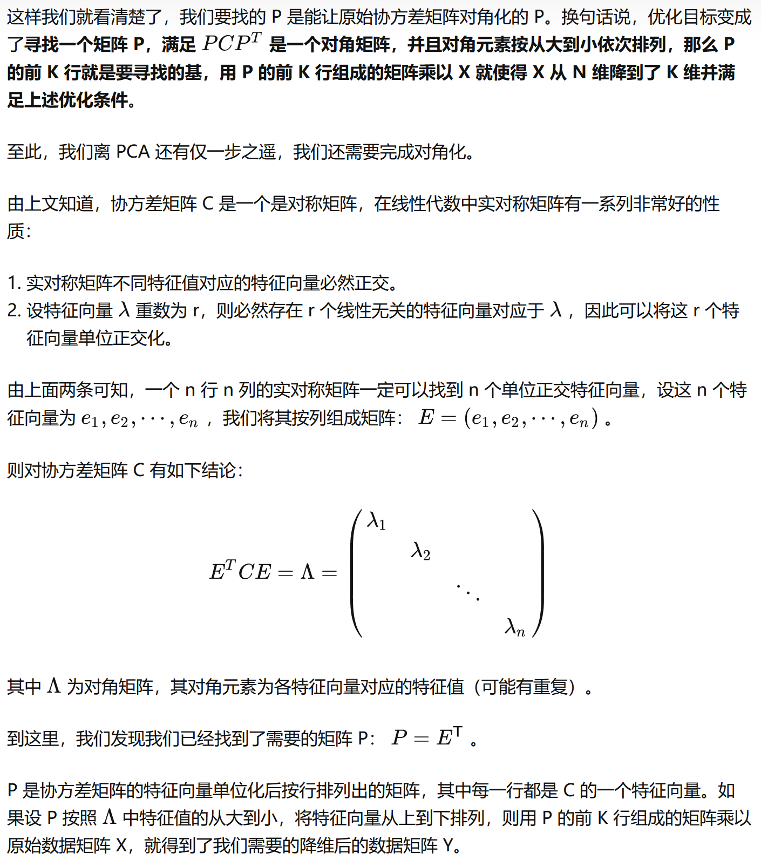
12 | 11 |  |  | 0.24872517311 | 0.065238229591
13 | 6 |  |  | 0.47080122053 | -0.95410910777
13 | 14 |  |  | 0.47080122053 | 0.67684663201
13 | 15 |  |  | 0.47080122053 | 0.88071609948
13 | 17 |  |  | 0.47080122053 | 1.2884550344
14 | 7 |  |  | 0.69287726794 | -0.7502396403
15 | 13 |  |  | 0.91495331536 | 0.47297716453
17 | 13 |  |  | 1.3591054102 | 0.47297716453
17 | 17 |  |  | 1.3591054102 | 1.2884550344
18 | 19 |  |  | 1.5811814576 | 1.6961939694
20 | 20 |  |  | 2.0253335525 | 1.9000634368 |  |  |  |  | ★
10.88 | 10.68 |  |  |  |  |  | ★★
4.5029619881 | 4.9050993874 |  |  |  |  |  | Ax=λx
 |  |  |  |  |  |  | (A−λI)x=0
 |  |  |  |  |  |  | Det(A−λI)=0
∑ =C |  |  | I：
20.276666667 | 15.585 |  | 1 | 0
15.585 | 24.06 |  | 0 | 1
 |  |  | ★★★
∑=C(标准化) |  |  | 手算特征值和特征向量：https://blog.csdn.net/landing_guy_/article/details/118498235
★★ E^{T}=E ⁻¹
1 | 0.70560348031 |  | https://www.real-statistics.com/linear-algebra-matrix-topics/eigenvalues-eigenvectors/
0.70560348031 | 1 |  | https://www.real-statistics.com/multivariate-statistics/factor-analysis/principal-component-analysis/
 |  |  | λ1*λ2=det (c) | 0.50212372857
特征值 |  |  | λ1+λ2=trace (c) | 2
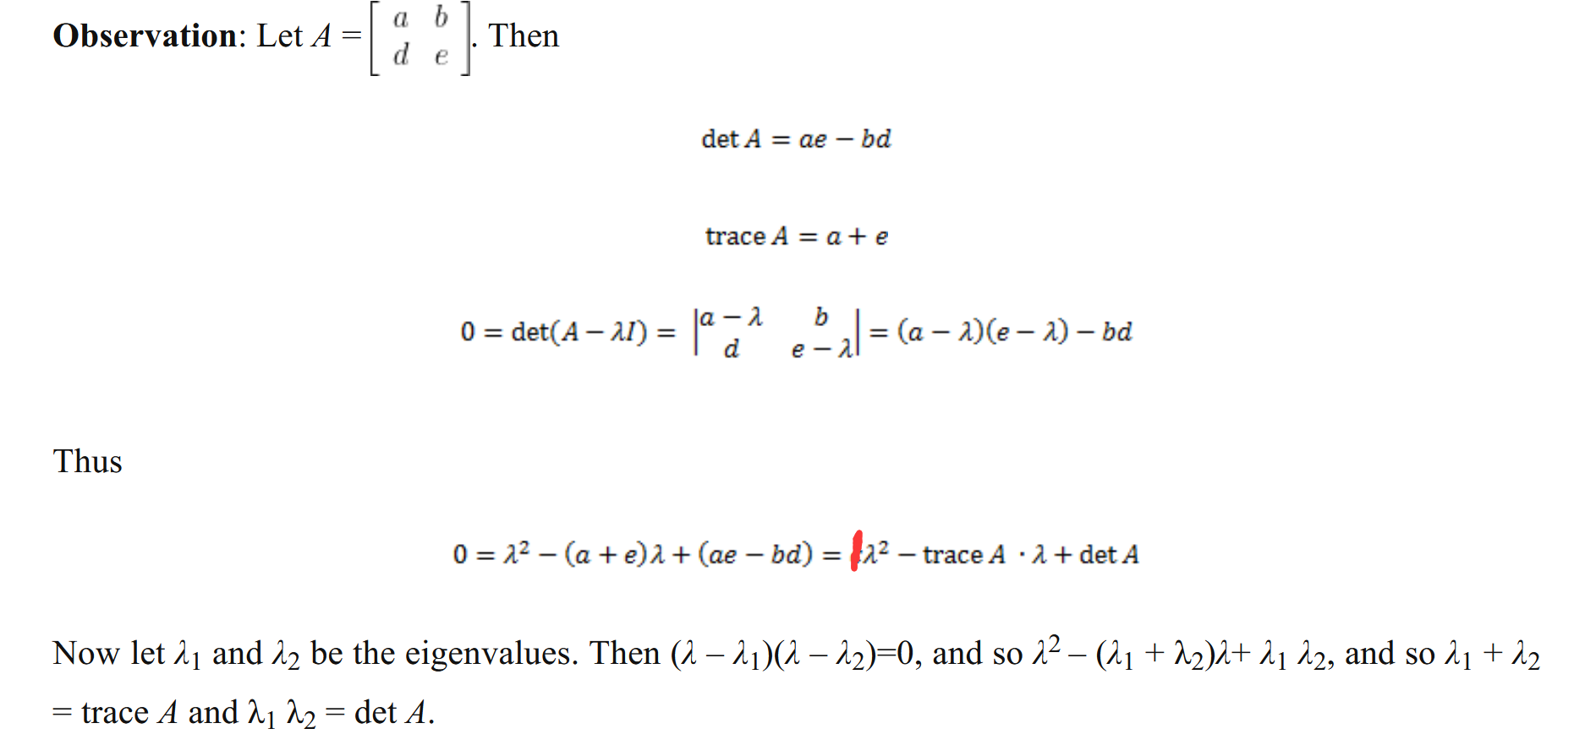
λ1 | λ2
37.86 | 6.47
特征向量 | ★★★
1 | 1
1.1282215806 | -0.88595872099
★★ E^{T}=E ⁻¹
单位基 | ★★★
0.66330209731 | 0.74849736314
0.74835174063 | -0.66313776651 |  |  |  |  |  |  |  |  |  | 一文解释 矩阵特征分解 - 知乎 (zhihu.com)
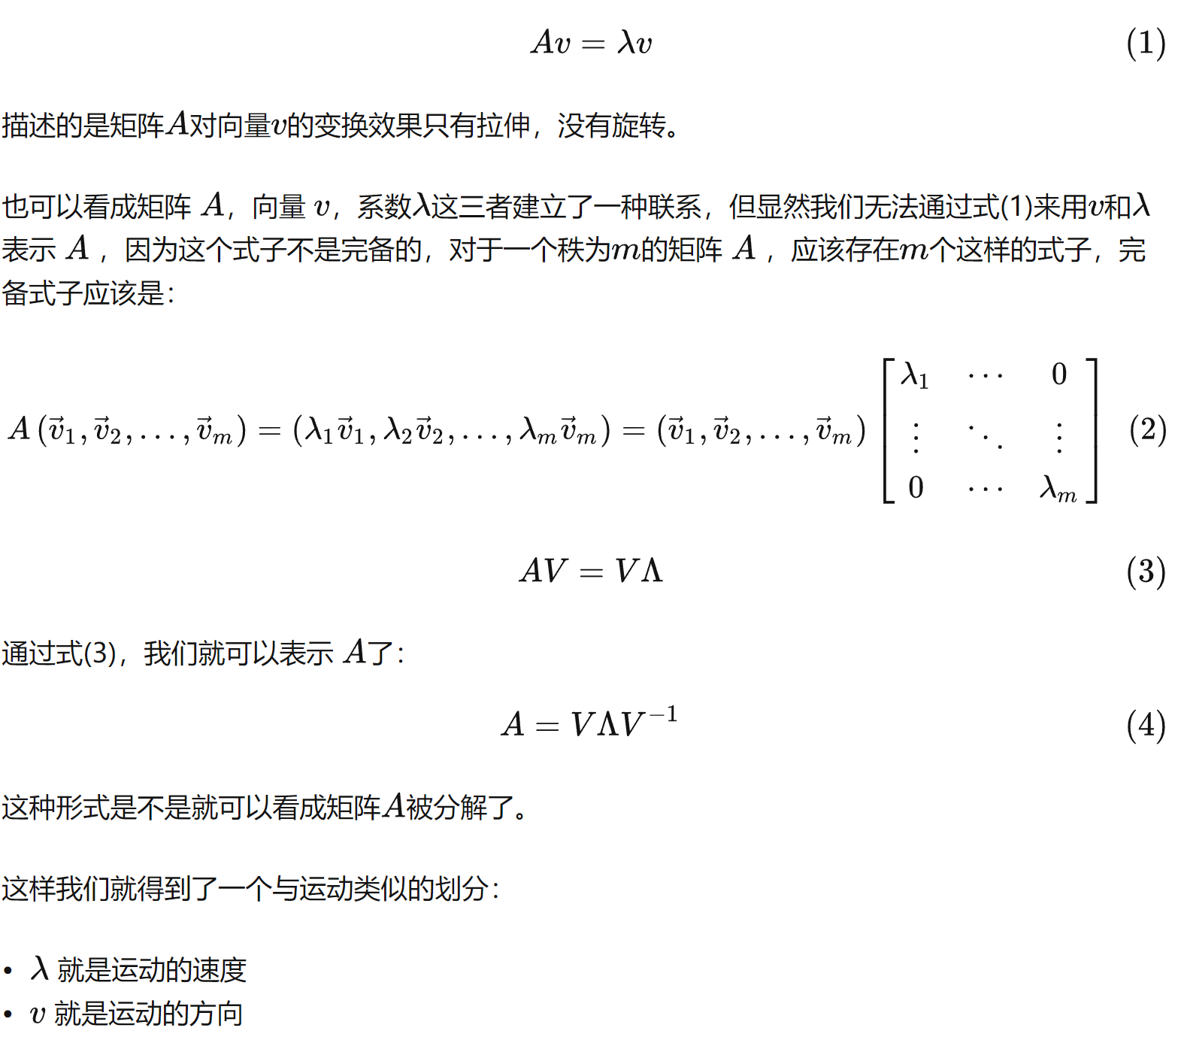

0.6631377825 | 0.74849738118
0.74835175867 | -0.6633021133

可视化 | ★★★★ | PCA-二维例子 – GeoGebra
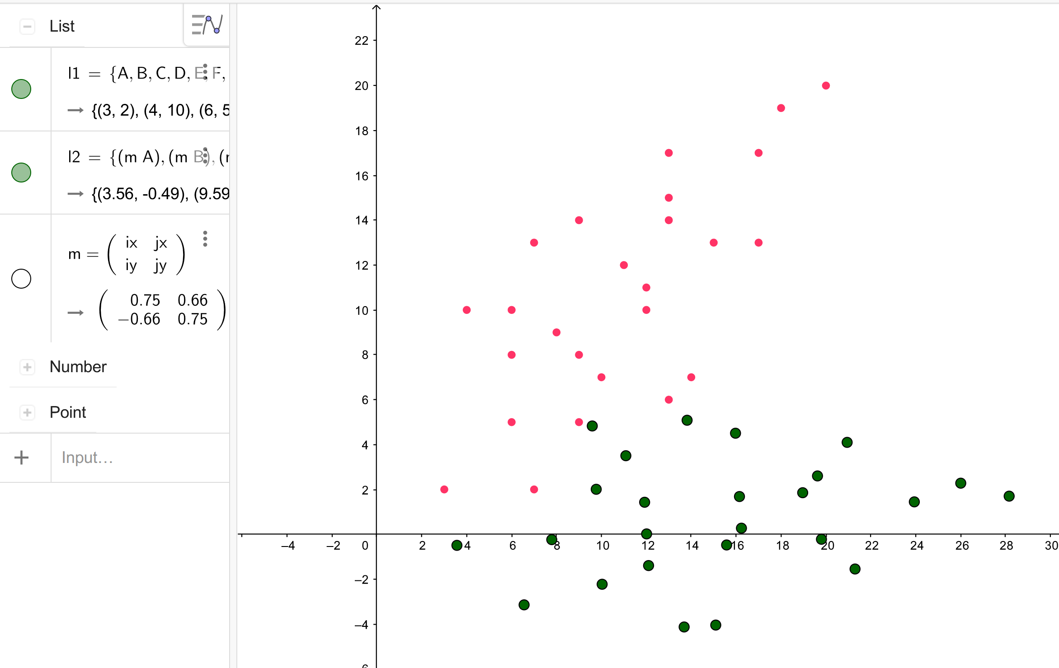

V⁻¹AV=^

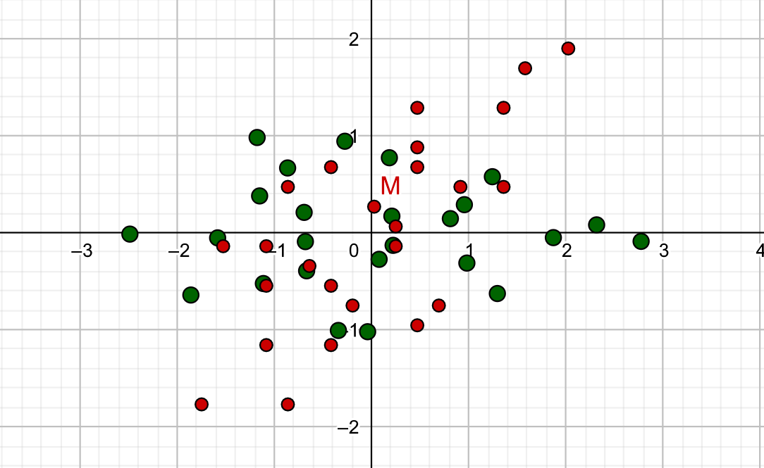
 |  |  |  |  |  |  |  |  |  |  | 实对称矩阵特性
特征值 |  |  |  |  |  |  |  |  |  |  | 【线性代数】详解正定矩阵、实对称矩阵、矩阵特征值分解、矩阵 SVD 分解 - 知乎 (zhihu.com)
λ1 | λ2
1.7056 | 0.2944
特征向量 | ★★★
1 | -1
1 | 1
单位基 | ★★★
0.70710678119 | -0.70710678119
0.70710678119 | 0.70710678119
 |  |  |  |  |  |  |  |  |  | 验证 | 单位基 |  |  | 单位基转置
 |  |  |  |  |  |  |  |  |  |  | 0.74849736314 | -0.66313776651 |  | 0.74849736314 | 0.66330209731
 |  | pca-二维例子（标准化数据） – GeoGebra |  |  |  |  |  |  |  |  | 0.66330209731 | 0.74835174063 |  | -0.66313776651 | 0.74835174063

原数据变换后 |  | 变换后零均值 |  | 标准化后再变换（最优变换） |  | 变换后标准化 |  |  |  |  | 特征向量是手算来的，因此略微有点不准 |  |  | 单位基的逆
y1 | y2 | y1 | y2 | y1 | y2 | y1 | y2 |  |  |  |  |  |  | 0.74835175867 | 0.6631377825
3.4866097732 | 0.91921655639 | -11.722513635 | -0.1421234082 | -2.4886950069 | -0.013878896741 | -1.9049614758 | -0.055879010424 |  |  |  |  |  |  | -0.6633021133 | 0.74849738118
10.136725796 | -3.6373882126 | -5.0723976131 | -4.6987281772 | -1.1784036644 | 0.9823494876 | -0.82428754986 | -1.8474105294
7.721571287 | 1.1752953463 | -7.4875521217 | 0.11395538167 | -1.5851281209 | -0.052500885168 | -1.216761079 | 0.044804118061
9.9666265089 | -0.81411795327 | -5.2424968998 | -1.8754579179 | -1.1526556721 | 0.37997156361 | -0.85192945314 | -0.73737840843
11.46332999 | -2.1403934863 | -3.7457934185 | -3.2017334509 | -0.86434070624 | 0.66828652946 | -0.60870836924 | -1.2588334261
6.1398181624 | 3.9132060089 | -9.0693052462 | 2.8518660443 | -1.8605690906 | -0.64200481301 | -1.4738031145 | 1.1212751962
14.371687309 | -3.3813094227 | -0.8374360993 | -4.4426493873 | -0.2748367784 | 0.94372749917 | -0.13608715308 | -1.7467274009
12.041582444 | 0.019739006497 | -3.1675409645 | -1.0416009581 | -0.69443523103 | 0.2100660884 | -0.51473973057 | -0.40952881394
9.7114775789 | 3.4207874357 | -5.4976458297 | 2.3594474711 | -1.1140336837 | -0.52359532237 | -0.89339230805 | 0.92766977303
11.956532801 | 1.4313741361 | -3.2525906078 | 0.37003417155 | -0.68156123489 | -0.091122873594 | -0.52856068221 | 0.14548724655
16.446643245 | -2.5474524629 | 1.2375198359 | -3.6087924275 | 0.18338366267 | 0.77382202396 | 0.20110256949 | -1.4188778064
11.871483158 | 2.8430092658 | -3.3376402512 | 1.7816693012 | -0.66868723875 | -0.39231183559 | -0.54238163385 | 0.70050330703
16.276543958 | 0.27581779637 | 1.0674205493 | -0.78552216822 | 0.20913165495 | 0.17144409997 | 0.17346066621 | -0.30884568546
15.443142574 | 2.3505906925 | 0.23401916536 | 1.2892507279 | 0.077848168167 | -0.27390234495 | 0.038029172621 | 0.50689788386
16.191494315 | 1.687452926 | 0.98237090599 | 0.62611296143 | 0.22200565109 | -0.12974486202 | 0.15963971457 | 0.24617037503
13.113037709 | 5.7516391217 | -2.0960856998 | 4.6902991571 | -0.34175028447 | -1.0075637557 | -0.34062340487 | 1.8440964708
19.099851634 | 0.44653698963 | 3.8907282252 | -0.61480297497 | 0.81150957894 | 0.14569610769 | 0.63226093073 | -0.2417235998
19.848203374 | -0.21660077689 | 4.6390799658 | -1.2779407415 | 0.95566706187 | 0.28985359062 | 0.75387147268 | -0.50245110863
21.344906856 | -1.5428763099 | 6.1357834471 | -2.6042162745 | 1.2439820277 | 0.57816855647 | 0.99709255658 | -1.0239061263
14.524691547 | 5.8369987184 | -0.68443186191 | 4.7756587538 | -0.040561322475 | -1.0204377519 | -0.11122327261 | 1.8776575137
19.678104088 | 2.6066694824 | 4.4689806792 | 1.5453295178 | 0.98141505415 | -0.31252433337 | 0.7262295694 | 0.60758101235
21.004708282 | 4.1036642087 | 5.7955848738 | 3.0423242441 | 1.2954780123 | -0.62658729151 | 0.94180875002 | 1.1961581157
23.998115245 | 1.4511131426 | 8.7889918363 | 0.38977317805 | 1.872107944 | -0.049957359804 | 1.4282509178 | 0.15324808034
26.158120824 | 0.87333497276 | 10.948997415 | -0.18800499184 | 2.3174543889 | 0.08132612698 | 1.779261592 | -0.073918385657
28.233076759 | 1.7071919325 | 13.02395335 | 0.64585196793 | 2.77567483 | -0.088579348231 | 2.1164513146 | 0.25393120883
15.209123409 | 1.0613399646
6.1536749087 | 2.5434131193
 | 列 1 | 列 2 |  |  | 列 1 | 列 2
列 1 | 37.867714882 |  |  | 列 1 | 1.7056034803
列 2 | 0.0014764833691 | 6.4689502953 |  | 列 2 | -3.0993726104E-16 | #NAME?

二维例子 (数据向左平移7个位置)
长度 | 宽度 |  |  | XT |  | -1.7499592537 | -1.5278832062 | -1.0837311114 | -1.0837311114 | -1.0837311114 | -0.86165506398 | -0.86165506398 | -0.63957901656 | -0.41750296915 | -0.41750296915 | -0.41750296915 | -0.19542692173 | 0.02664912569 | 0.24872517311 | 0.24872517311 | 0.47080122053 | 0.47080122053 | 0.47080122053 | 0.47080122053 | 0.69287726794 | 0.91495331536 | 1.3591054102 | 1.3591054102 | 1.5811814576 | 2.0253335525
-11 | 2 |  |  | -1.7499592537 | -1.7695869777 | -1.7695869777 | -0.13863123788 | -1.1579785752 | -0.54637017282 | -0.13863123788 | -1.7695869777 | 0.47297716453 | -0.34250070535 | -1.1579785752 | -0.54637017282 | 0.67684663201 | -0.7502396403 | 0.26910769706 | -0.13863123788 | 0.065238229591 | -0.95410910777 | 0.67684663201 | 0.88071609948 | 1.2884550344 | -0.7502396403 | 0.47297716453 | 0.47297716453 | 1.2884550344 | 1.6961939694 | 1.9000634368
-10 | 10 |  |  | -1.5278832062 | -0.13863123788 | ★ |  |  |  |  |  | ★
-8 | 5 |  |  | -1.0837311114 | -1.1579785752
-8 | 8 |  |  | -1.0837311114 | -0.54637017282 |  |  |  |  |  |  |  |  |  |  |  |  |  |  |  | [1]:【机器学习】降维——PCA（非常详细） - 阿泽的文章 - 知乎
-8 | 10 |  |  | -1.0837311114 | -0.13863123788 |  |  |  |  |  |  |  |  |  |  |  |  |  |  |  | PCA算法原理:为什么用协方差矩阵以及协方差矩阵的特征值特
-7 | 2 |  |  | -0.86165506398 | -1.7695869777 |  |  |  |  |  |  |  |  |  |  |  |  |  |  |  | https://blog.codinglabs.org/articles/pca-tutorial.html
-7 | 13 |  |  | -0.86165506398 | 0.47297716453 |  |  |  |  |  |  |  |  |  |  |  |  |  |  |  | 1) 特征降维时删除的应该是不重要的的特征，即方差较小的特征，也即不利于分类的特征。
-6 | 9 |  |  | -0.63957901656 | -0.34250070535 |  |  |  |  |  |  |  |  |  |  |  |  |  |  |  | 2) 确定了一个重要的特征，则与之具备线性相关关系的特征就可以进行忽略了，因为一旦具备线性相关关系，则表明一个特征可以通过另外一个特征线性表达出来。
-5 | 5 |  |  | -0.41750296915 | -1.1579785752 |  |  |  |  |  |  |  |  |  |  |  |  |  |  |  | https://zhuanlan.zhihu.com/p/77151308
-5 | 8 |  |  | -0.41750296915 | -0.54637017282
-5 | 14 |  |  | -0.41750296915 | 0.67684663201
-4 | 7 |  |  | -0.19542692173 | -0.7502396403
-3 | 12 |  |  | 0.02664912569 | 0.26910769706
-2 | 10 |  |  | 0.24872517311 | -0.13863123788
-2 | 11 |  |  | 0.24872517311 | 0.065238229591
-1 | 6 |  |  | 0.47080122053 | -0.95410910777
-1 | 14 |  |  | 0.47080122053 | 0.67684663201
-1 | 15 |  |  | 0.47080122053 | 0.88071609948
-1 | 17 |  |  | 0.47080122053 | 1.2884550344
0 | 7 |  |  | 0.69287726794 | -0.7502396403
1 | 13 |  |  | 0.91495331536 | 0.47297716453
3 | 13 |  |  | 1.3591054102 | 0.47297716453
3 | 17 |  |  | 1.3591054102 | 1.2884550344
4 | 19 |  |  | 1.5811814576 | 1.6961939694
6 | 20 |  |  | 2.0253335525 | 1.9000634368 |  |  |  |  | ★
-3.12 | 10.68 |  |  |  |  |  | ★★
4.5029619881 | 4.9050993874 |  |  |  |  |  | Ax=λx
 |  |  |  |  |  |  | (A−λI)x=0
 |  |  |  |  |  |  | Det(A−λI)=0
∑ =C |  |  | I：
20.276666667 | 15.585 |  | 1 | 0
15.585 | 24.06 |  | 0 | 1
 |  |  | ★★★
∑=C(标准化) |  |  | 手算特征值和特征向量：https://blog.csdn.net/landing_guy_/article/details/118498235
★★ E^{T}=E ⁻¹
1 | 0.70560348031 |  | https://www.real-statistics.com/linear-algebra-matrix-topics/eigenvalues-eigenvectors/
0.70560348031 | 1 |  | https://www.real-statistics.com/multivariate-statistics/factor-analysis/principal-component-analysis/
 |  |  | λ1*λ2=det (c) | 0.50212372857
特征值 |  |  | λ1+λ2=trace (c) | 2
λ1 | λ2
37.86 | 6.47
特征向量 | ★★★
1 | 1
1.1282215806 | -0.88595872099
★★ E^{T}=E ⁻¹
单位基 | ★★★
0.66330209731 | 0.74849736314
0.74835174063 | -0.66313776651 |  |  |  |  |  |  |  |  |  | 一文解释 矩阵特征分解 - 知乎 (zhihu.com)

0.6631377825 | 0.74849738118
0.74835175867 | -0.6633021133

可视化 | ★★★★ | PCA-二维例子 – GeoGebra
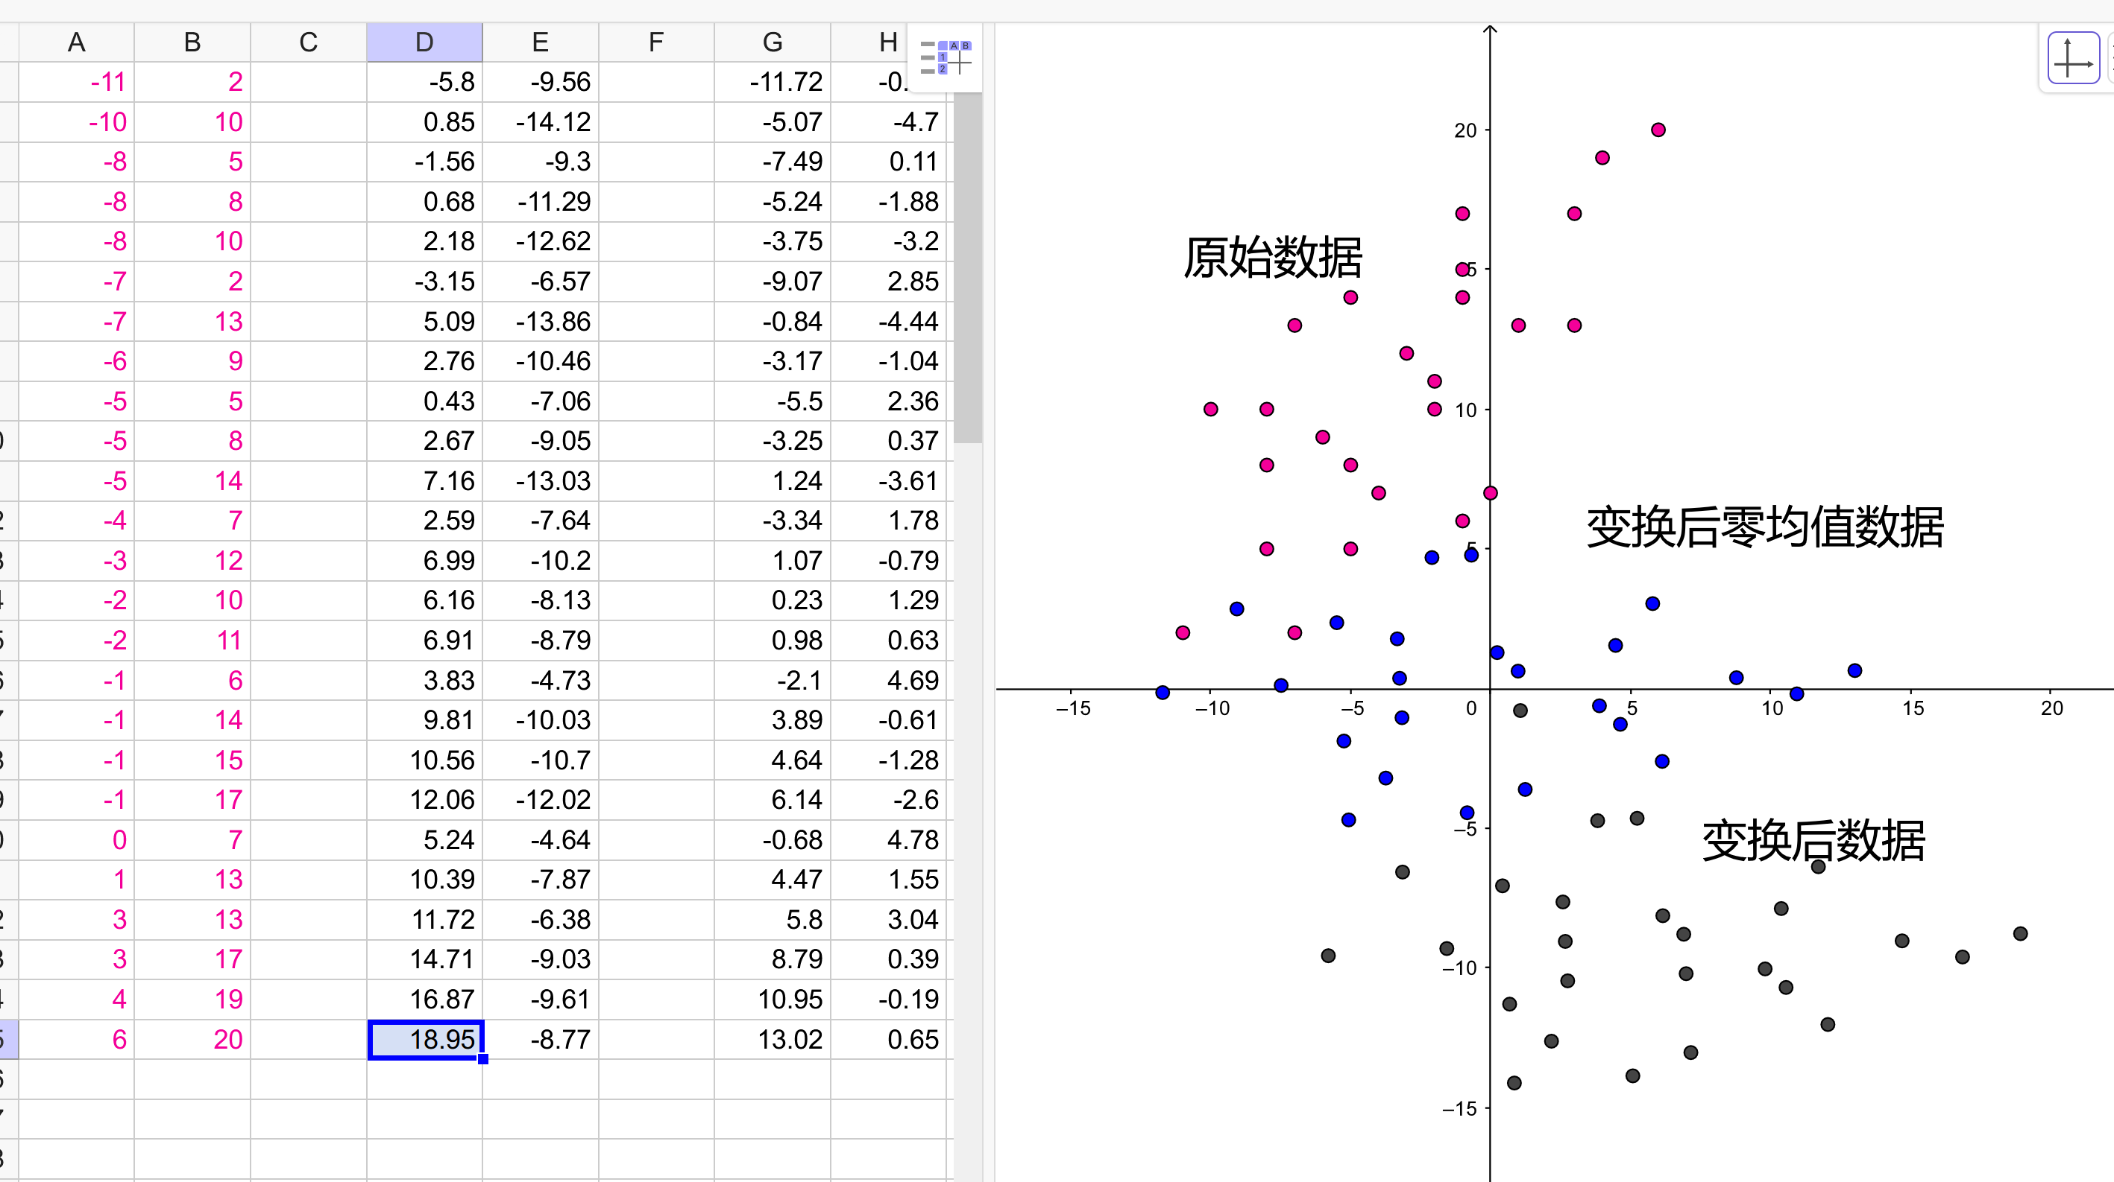

V⁻¹AV=^

 |  |  |  |  |  |  |  |  |  |  | 实对称矩阵特性
特征值 |  |  |  |  |  |  |  |  |  |  | 【线性代数】详解正定矩阵、实对称矩阵、矩阵特征值分解、矩阵 SVD 分解 - 知乎 (zhihu.com)
λ1 | λ2
1.7056 | 0.2944
特征向量 | ★★★
1 | -1
1 | 1
单位基 | ★★★
0.70710678119 | -0.70710678119
0.70710678119 | 0.70710678119
 |  |  |  |  |  |  |  |  |  | 验证 | 单位基 |  |  | 单位基转置
 |  |  |  |  |  |  |  |  |  |  | 0.74849736314 | -0.66313776651 |  | 0.74849736314 | 0.66330209731
 |  | pca-二维例子（标准化数据） – GeoGebra |  |  |  |  |  |  |  |  | 0.66330209731 | 0.74835174063 |  | -0.66313776651 | 0.74835174063

原数据变换后 |  | 变换后零均值 |  | 标准化后再变换（最优变换） |  |  |  |  |  |  | 特征向量是手算来的，因此略微有点不准 |  |  | 单位基的逆
y1 | y2 | y1 | y2 | y1 | y2 |  |  |  |  |  |  |  |  | 0.74835175867 | 0.6631377825
-5.7996195892 | -9.5597465275 | -11.722513635 | -0.1421234082 | -2.4886950069 | -0.013878896741 |  |  |  |  |  |  |  |  | -0.6633021133 | 0.74849738118
0.85049643319 | -14.116351297 | -5.0723976131 | -4.6987281772 | -1.1784036644 | 0.9823494876
-1.5646580753 | -9.3036677377 | -7.4875521217 | 0.11395538167 | -1.5851281209 | -0.052500885168
0.68039714655 | -11.293081037 | -5.2424968998 | -1.8754579179 | -1.1526556721 | 0.37997156361
2.1771006278 | -12.61935657 | -3.7457934185 | -3.2017334509 | -0.86434070624 | 0.66828652946
-3.1464111999 | -6.565757075 | -9.0693052462 | 2.8518660443 | -1.8605690906 | -0.64200481301
5.085457947 | -13.860272507 | -0.8374360993 | -4.4426493873 | -0.2748367784 | 0.94372749917
2.7553530818 | -10.459224077 | -3.1675409645 | -1.0416009581 | -0.69443523103 | 0.2100660884
0.42524821659 | -7.0581756483 | -5.4976458297 | 2.3594474711 | -1.1140336837 | -0.52359532237
2.6703034385 | -9.0475889478 | -3.2525906078 | 0.37003417155 | -0.68156123489 | -0.091122873594
7.1604138823 | -13.026415547 | 1.2375198359 | -3.6087924275 | 0.18338366267 | 0.77382202396
2.5852537952 | -7.6359538181 | -3.3376402512 | 1.7816693012 | -0.66868723875 | -0.39231183559
6.9903145956 | -10.203145288 | 1.0674205493 | -0.78552216822 | 0.20913165495 | 0.17144409997
6.1569132117 | -8.1283723914 | 0.23401916536 | 1.2892507279 | 0.077848168167 | -0.27390234495
6.9052649523 | -8.7915101579 | 0.98237090599 | 0.62611296143 | 0.22200565109 | -0.12974486202
3.8268083465 | -4.7273239622 | -2.0960856998 | 4.6902991571 | -0.34175028447 | -1.0075637557
9.8136222715 | -10.032426094 | 3.8907282252 | -0.61480297497 | 0.81150957894 | 0.14569610769
10.561974012 | -10.695563861 | 4.6390799658 | -1.2779407415 | 0.95566706187 | 0.28985359062
12.058677493 | -12.021839394 | 6.1357834471 | -2.6042162745 | 1.2439820277 | 0.57816855647
5.2384621844 | -4.6419643656 | -0.68443186191 | 4.7756587538 | -0.040561322475 | -1.0204377519
10.391874725 | -7.8722936015 | 4.4689806792 | 1.5453295178 | 0.98141505415 | -0.31252433337
11.71847892 | -6.3752988752 | 5.7955848738 | 3.0423242441 | 1.2954780123 | -0.62658729151
14.711885883 | -9.0278499413 | 8.7889918363 | 0.38977317805 | 1.872107944 | -0.049957359804
16.871891461 | -9.6056281112 | 10.948997415 | -0.18800499184 | 2.3174543889 | 0.08132612698
18.946847396 | -8.7717711514 | 13.02395335 | 0.64585196793 | 2.77567483 | -0.088579348231
5.9228940463 | -9.4176231193

 | 列 1 | 列 2 |  |  | 列 1 | 列 2
列 1 | 37.867714882 |  |  | 列 1 | 1.7056034803
列 2 | 0.0014764833691 | 6.4689502953 |  | 列 2 | -1.3299546649E-16 | #NAME?

机算求特征值例子
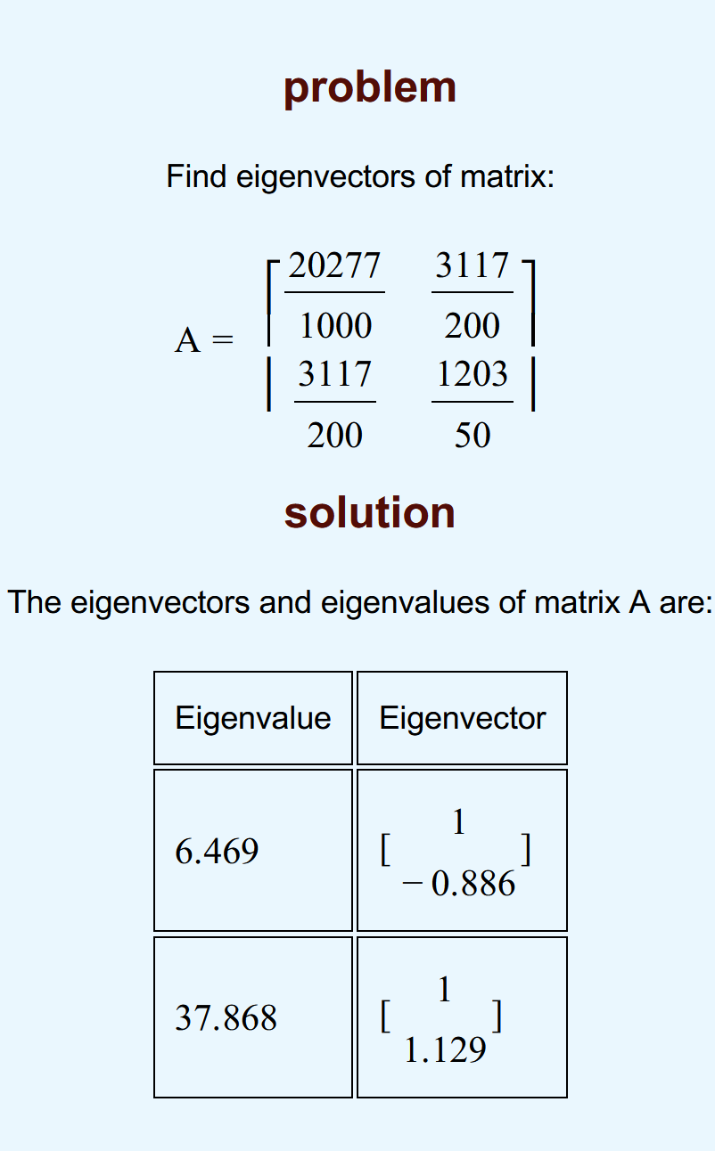
20.276666667 | 15.585 | https://www.mathportal.org/calculators/matrices-calculators/eigenvectors-calculator.php |  |  |  |  |  |  | ★
15.585 | 24.06
 |  | Det(A−λI)=0

 |  | (A−λI)x=0 |  | Ax=λx

 |  |  | 当λ=6.469 | I |  | λI
 |  |  |  | 1 | 0 | 6.469 | 0
 |  |  |  | 0 | 1 | 0 | 6.469

 |  |  |  |  |  | A-λI |  | 构造eigenvector
 |  |  |  |  |  | 13.807666667 | 15.585 | 1 | 1
 |  |  |  |  |  | 15.585 | 17.591 | y | -0.88595872099
soluction
$\left[\begin{matrix}a & b \\ c & d\end{matrix}\right]\left[\begin{matrix}1 \\ y\end{matrix}\right]=$λI [$\begin{matrix}1 \\ y\end{matrix}$]
a+by = λ
y = -(a-λ)/b
★ |  |  | 当λ=37.868 | I |  | λI
 |  |  |  | 1 | 0 | 37.86 | 0
 |  |  |  | 0 | 1 | 0 | 37.86

 |  |  |  |  |  | A-λI |  | 构造eigenvector
 |  |  |  |  |  | -17.583333333 | 15.585 | 1 | 1
 |  |  |  |  |  | 15.585 | -13.8 | y | 1.1282215806

三维-例4.3
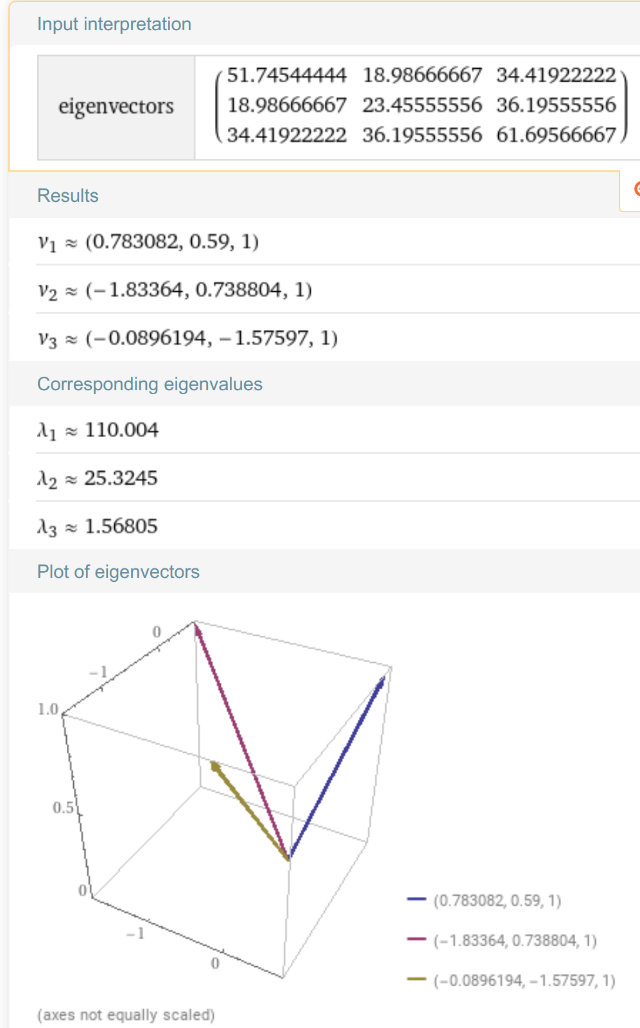
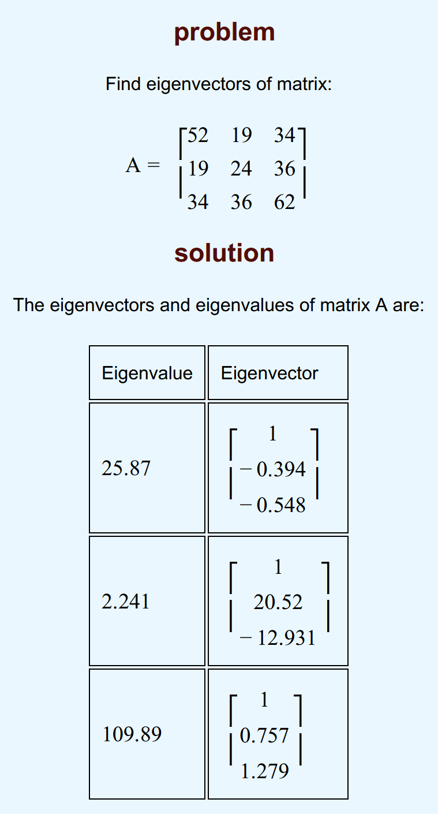
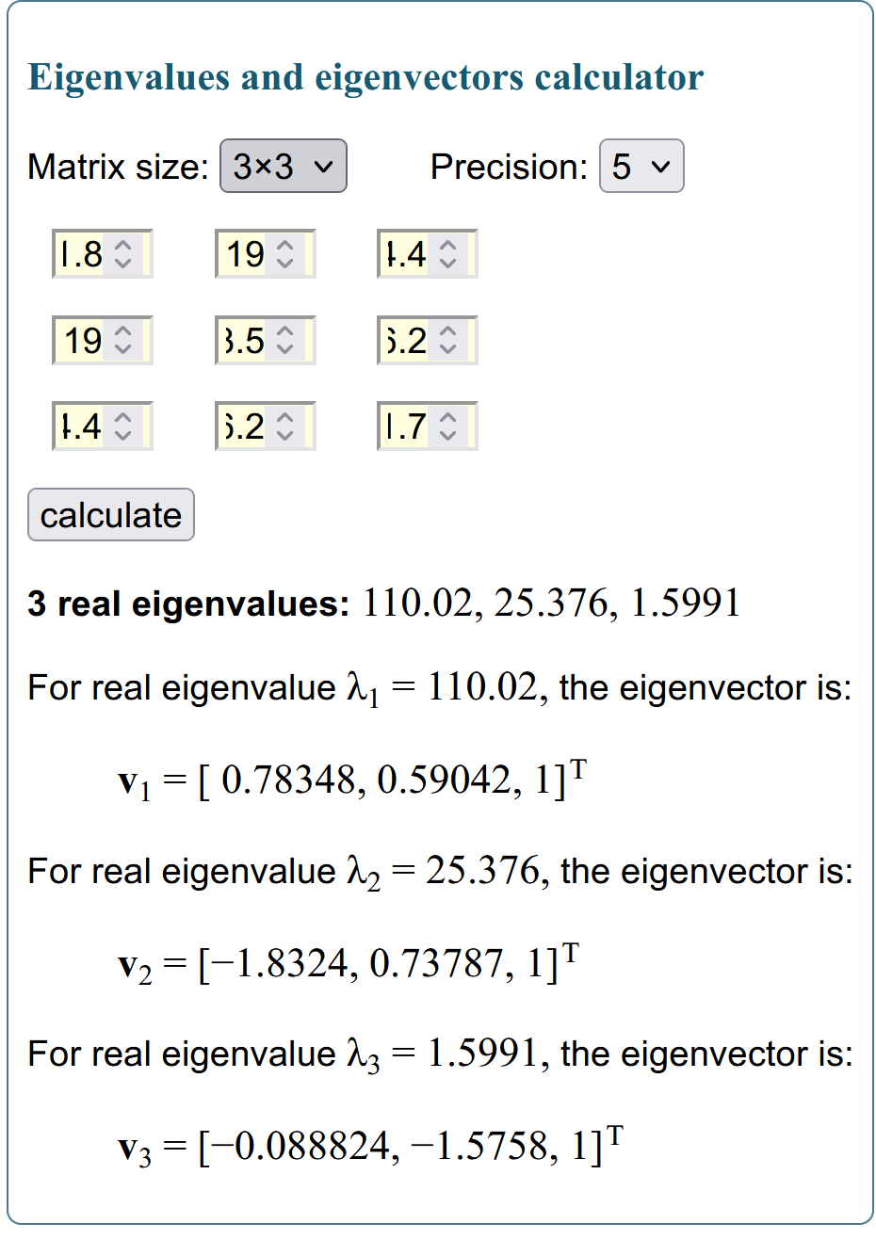
身高 | 胸围 | 体重 |  | XT |  | -11.69 | 1.31 | 1.51 | 1.01 | -4.69 | -5.09 | 10.81 | 12.01 | -1.69 | -3.49
149.5 | 69.5 | 38.5 | -11.69 | -7.8 | -12.73 | -7.8 | -0.3 | 1.2 | 10.2 | -2.8 | -2.8 | -0.8 | 4.2 | -2.8 | 1.7 | X
162.5 | 77 | 55.5 | 1.31 | -0.3 | 4.27 | -12.73 | 4.27 | -0.43 | 14.27 | -2.23 | -5.73 | -0.23 | 8.27 | -7.73 | 2.27
162.7 | 78.5 | 50.8 | 1.51 | 1.2 | -0.43
162.2 | 87.5 | 65.5 | 1.01 | 10.2 | 14.27
156.5 | 74.5 | 49 | -4.69 | -2.8 | -2.23
156.1 | 74.5 | 45.5 | -5.09 | -2.8 | -5.73
172 | 76.5 | 51 | 10.81 | -0.8 | -0.23
173.2 | 81.5 | 59.5 | 12.01 | 4.2 | 8.27
159.5 | 74.5 | 43.5 | -1.69 | -2.8 | -7.73
157.7 | 79 | 53.5 | -3.49 | 1.7 | 2.27
161.19 | 77.3 | 51.23
7.193430645 | 4.8430935935 | 7.8546589147 |  |  |  |  |  |  |  |  |  |  |  |  |  |  | 参考资料：
 |  |  |  |  |  |  |  |  |  |  |  |  |  |  |  |  | [1]:【机器学习】降维——PCA（非常详细） - 阿泽的文章 - 知乎 | https://zhuanlan.zhihu.com/p/77151308
 |  |  |  |  |  |  |  |  |  |  |  |  |  |  |  |  | PCA算法原理:为什么用协方差矩阵以及协方差矩阵的特征值特
 |  |  |  |  |  |  |  |  |  |  |  |  |  |  |  |  | https://blog.codinglabs.org/articles/pca-tutorial.html
∑ =C |  |  |  |  |  |  |  |  |  |  |  |  |  |  |  |  | 1) 特征降维时删除的应该是不重要的的特征，即方差较小的特征，也即不利于分类的特征。
51.75 | 18.99 | 34.42 |  |  |  |  |  |  |  |  |  |  |  |  |  |  | 2) 确定了一个重要的特征，则与之具备线性相关关系的特征就可以进行忽略了，因为一旦具备线性相关关系，则表明一个特征可以通过另外一个特征线性表达出来。
18.99 | 23.46 | 36.20
34.42 | 36.20 | 61.70

∑=C |  |  |  | Det(A−λI)=0
51.745444444 | 18.986666667 | 34.419222222
18.986666667 | 23.455555556 | 36.195555556
34.419222222 | 36.195555556 | 61.695666667
 |  |  | eigenvector计算器
λ1 | λ2 | λ3 | https://www.intmath.com/matrices-determinants/eigenvalues-eigenvectors-calculator.php
110.02 | 25.376 | 1.5991 | https://www.mathportal.org/calculators/matrices-calculators/eigenvectors-calculator.php
 |  |  | https://www.wolframalpha.com/input/?i=eigenvector+calculator
0.78348 | -1.8324 | -0.088824
0.59042 | 0.73787 | -1.5758
1 | 1 | 1

单位基
0.55928102821 | -0.82761307654 | -0.047539346128 |  | 0.55928265853 | 0.42147403071 | 0.71383650046
0.42146666753 | 0.33326285788 | -0.84338131169 |  | -0.82761358594 | 0.33326746197 | 0.45165091741
0.71384212515 | 0.45165524806 | 0.53520834604 |  | -0.047539434437 | -0.84338728894 | 0.53519891923

乘幂法求解主特征值
 |  |  |  | x0 | x1 | x2 | x3 | x4 | x5 | x6 | x7 | x8
2 | 3 | 2 |  | 0 | 0.5 | 0.5 | 0.5 | 0.5 | 0.5 | 0.5 | 0.5 | 0.5
10 | 3 | 4 | xk | 0 | 1 | 1 | 1 | 1 | 1 | 1 | 1 | 1
3 | 6 | 1 |  | 1 | 0.25 | 0.86111111111 | 0.73058252427 | 0.75355555556 | 0.74935437011 | 0.75011741482 | 0.74997865276 | 0.75000388135
 |  |  |  | y1 | y2 | y3 | y4 | y5 | y6 | y7 | y8 | y9
 |  |  |  | 2 | 4.5 | 5.7222222222 | 5.4611650485 | 5.5071111111 | 5.4987087402 | 5.5002348296 | 5.4999573055 | 5.5000077627
 |  |  | v | 4 | 9 | 11.444444444 | 10.922330097 | 11.014222222 | 10.99741748 | 11.000469659 | 10.999914611 | 11.000015525 | 有些实际问题往往不需要求出所有的特征值，只需要绝对值最大的主特征值。
 |  |  |  | 1 | 7.75 | 8.3611111111 | 8.2305825243 | 8.2535555556 | 8.2493543701 | 8.2501174148 | 8.2499786528 | 8.2500038813 | 幂法是计算一个矩阵的主特征值及其特征向量的迭代法，特别适用于大型的稀疏矩阵。
 |  |  | max(m) | 4 | 9 | 11.444444444 | 10.922330097 | 11.014222222 | 10.99741748 | 11.000469659 | 10.999914611 | 11.000015525 | 幂法与反幂法 - 知乎 (zhihu.com)

x_{k} = A x_{k-1} / max( A x_{k-1})
幂法求解矩阵特征值及特征向量_凯旋的皇阿玛的博客-CSDN博客_幂法求特征值
视频讲解
【机电田老师】数值分析：给各位表演个EXCEL做幂法求特征值_哔哩哔哩_bilibili

 |  |  |  | x0 | x1 | x2 | x3 | x4 | x5 | x6 | x7 | x8
51.745444444 | 18.986666667 | 34.419222222 |  | 0 | 0.55788719179 | 0.72872144087 | 0.77038473191 | 0.78014857452 | 0.78240642492 | 0.78292676161 | 0.78304657959 | 0.78307416491
18.986666667 | 23.455555556 | 36.195555556 | xk | 0 | 0.58667905724 | 0.59284389485 | 0.59071867038 | 0.59016697236 | 0.59003862732 | 0.59000903841 | 0.59000222481 | 0.59000065614
34.419222222 | 36.195555556 | 61.695666667 |  | 1 | 1 | 1 | 1 | 1 | 1 | 1 | 1 | 1
 |  |  |  | y1 | y2 | y3 | y4 | y5 | y6 | y7 | y8 | y9
 |  |  |  | 34.419222222 | 74.426422611 | 83.383366473 | 85.498901057 | 85.993660526 | 86.108057153 | 86.134420412 | 86.140491079 | 86.141888709
 |  |  |  | 36.195555556 | 60.548856924 | 63.937029558 | 64.678228256 | 64.850670698 | 64.890529346 | 64.899714781 | 64.901829909 | 64.902316868
 |  |  |  | 61.695666667 | 102.13288431 | 108.23600601 | 109.5931004 | 109.90919525 | 109.98226319 | 109.99910179 | 110.00297921 | 110.00387189
 |  |  | max(m) | 61.695666667 | 102.13288431 | 108.23600601 | 109.5931004 | 109.90919525 | 109.98226319 | 109.99910179 | 110.00297921 | 110.00387189

 |  |  |  |  |  |  |  |  | 特征值 | λ1 | 110.00387189
 |  |  |  |  |  |  |  |  | 特征向量 | 单位基
 |  |  |  |  |  |  |  |  | 0.78307416491 | 0.55915244231
 |  |  |  |  |  |  |  |  | 0.59000065614 | 0.42128871393
 |  |  |  |  |  |  |  |  | 1 | 0.71404787359

罗毅扬
样本编号 | 长度x1 | 宽度x2 | x1标准化x1* | x2标准化x2* | 相关系数 |  |  | 协方差A |  |  |  | e11 | e12 | e21 | e22
1 | 3 | 2 | -1.7860446842 | -1.8060771461 |  | 列 1 | 列 2 |  | 列 1 | 列 2 |  | -0.99999999999 | 1 | 1 | 1
2 | 4 | 10 | -1.5593892674 | -0.14148991467 | 列 1 | 1 | 0.70560348031 | 列 1 | 1 | 0.70560348031
3 | 6 | 5 | -1.1060784339 | -1.1818569343 | 列 2 | 0.70560348031 | 1 | 列 2 | 0.70560348031 | 1
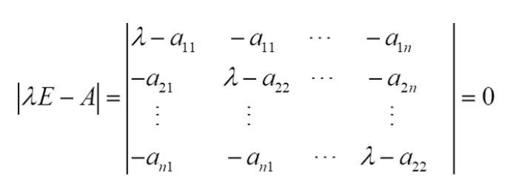
4 | 6 | 8 | -1.1060784339 | -0.55763672254
5 | 6 | 10 | -1.1060784339 | -0.14148991467
6 | 7 | 2 | -0.8794230171 | -1.8060771461
7 | 7 | 13 | -0.8794230171 | 0.48273029712 | 求特征根方法：
8 | 8 | 9 | -0.65276760032 | -0.34956331861
9 | 9 | 5 | -0.42611218354 | -1.1818569343
10 | 9 | 8 | -0.42611218354 | -0.55763672254
11 | 9 | 14 | -0.42611218354 | 0.69080370106 |  | -0.70560348032 | -0.70560348031 |  | 0.70560348031 | -0.70560348031 |  | 0
12 | 10 | 7 | -0.19945676676 | -0.76571012647 |  | -0.70560348031 | -0.70560348032 |  | -0.70560348031 | 0.70560348031 |  | 0
13 | 11 | 12 | 0.027198650013 | 0.27465689319
14 | 12 | 10 | 0.25385406679 | -0.14148991467 | 求解1误差： | 8.4093978897E-12 |  | 求解2误差： | 1.7077623616E-14
15 | 12 | 11 | 0.25385406679 | 0.066583489259
16 | 13 | 6 | 0.48050948357 | -0.97378353041 |  | 特征值λ1 |  |  | 特征值λ2
17 | 13 | 14 | 0.48050948357 | 0.69080370106 |  | 0.29439651968 |  |  | 1.7056034803
18 | 13 | 15 | 0.48050948357 | 0.89887710499 |  |  |  |  |  |  | P正交矩阵 |  |  | D对角矩阵
19 | 13 | 17 | 0.48050948357 | 1.3150239129 |  |  |  |  |  |  | -0.70710678118 | 0.70710678119 |  | 0.29439651969 | 7.2046257849E-12
20 | 14 | 7 | 0.70716490035 | -0.76571012647 |  |  |  |  |  |  | 0.70710678119 | 0.70710678119 |  | 7.2045702737E-12 | 1.7056034803
21 | 15 | 13 | 0.93382031713 | 0.48273029712
22 | 17 | 13 | 1.3871311507 | 0.48273029712 |  | 单位特征向量e1 |  |  | 单位特征向量e2
23 | 17 | 17 | 1.3871311507 | 1.3150239129 |  | -0.70710678118 |  |  | 0.70710678119
24 | 18 | 19 | 1.6137865675 | 1.7311707207 |  | 0.70710678119 |  |  | 0.70710678119
25 | 20 | 20 | 2.067097401 | 1.9392441247 | 特征值λ | 累计值 | 贡献率 | 累计贡献率
均值 | 10.88 | 10.68 | -2.3092638912E-16 | 0 | 0.29439651968 | 0.29439651968 | 14.72% | 14.72%
方差 | 19.4656 | 23.0976 | 1 | 1 | 1.7056034803 | 2 | 85.28% | 100.00%
标准差 | 4.4119836808 | 4.8059962547 | 1 | 1

 | 标准化公式



 |  |  |  |  |  |  |  |  | X协方差矩阵
 |  |  |  |  |  |  |  |  | 1 | -2 | 0
 |  |  |  |  |  |  |  |  | -2 | 5 | 0
 |  |  |  |  |  |  |  |  | 0 | 0 | 2

 |  |  |  |  |  |  |  | 求解过程：
 |  |  |  |  |  |  |  |  | -0.82842712475 | 2 | 0 |  | 1 | 2 | 0 |  | 4.8284271247 | 2 | 0 |  | 0
 |  |  |  |  |  |  |  |  | 2 | -4.8284271247 | 0 |  | 2 | -3 | 0 |  | 2 | 0.82842712475 | 0 |  | 0
 |  |  |  |  |  |  |  |  | 0 | 0 | -1.8284271247 |  | 0 | 0 | 1.1679990308E-11 |  | 0 | 0 | 3.8284271247 |  | 0

 |  |  |  |  |  |  |  | 求解一： | -8.119847571E-15 |  |  | 求解二： | -8.1759932158E-11 |  |  | 求解三： | -6.1568354995E-15

 |  |  |  |  |  |  |  |  | 特征值λ1 | 特征值λ2 | 特征值λ3 |  | 特征向量计算草稿区
 |  |  |  |  |  |  |  |  | 0.17157287525 | 2 | 5.8284271247 |  | x1 | x2 | x3 |  | 特征向量x1 | 2.4142135624 | 1 | 0
 |  |  |  |  |  |  |  |  | 单位特征向量e1 | 单位特征向量e2 | 单位特征向量e3 |  | -0.41421356237 | 1 | 0 |  | 特征向量x2 | 0 | 0 | 1 | ps在计算特征向量x2时，发现两次算到的值不同那么可知x21与x22均为0，从而可得x23可为任意非零数
 |  |  |  |  |  |  |  | P正交矩阵 | 0.92387953251 | 0 | -0.38268343237 |  | 4.4408920985E-16 | -1.1102230246E-16 | 4.4408920985E-16 |  | 特征向量x3 | -0.41421356237 | 1 | 0
 |  |  |  |  |  |  |  |  | 0.38268343237 | 0 | 0.92387953251
 |  |  |  |  |  |  |  |  | 0 | 1 | 0
 |  |  |  |  |  |  |  | 贡献率： | 0.021446609407 | 0.25 | 0.72855339059 |  | 可知 | 第一主成分的贡献率为 |  |  | 0.72855339059
 |  |  |  |  |  |  |  |  |  |  |  |  |  | 前两大主成分的累计贡献率为 |  |  | 0.97855339059
 |  |  |  |  |  |  |  |  |  |  |  |  | 由此 | 若使用前两个主成分代替原来三个变量，其信息损失仅为2%左右

 |  |  |  |  |  |  |  | D对角矩阵 | 0.17157287525 | 0 | 4.2466030692E-15
 |  |  |  |  |  |  |  |  | 0 | 2 | 0
 |  |  |  |  |  |  |  |  | 4.4408920985E-15 | 0 | 5.8284271247

